Sheet1
日本動物学会2016中部支部大会（2016静岡大会）参加申込書

 | 氏名 | 身分 | 所属（略称可） | メールアドレス | 学会発表 | 2016-09-10 | 2016-09-10 | 2016-09-11
 |  |  |  |  |  | ミュージアム見学会 | 懇親会 | 昼食（お弁当）
例 | 静岡 太郎 | 一般 | 静大・理 | shizu-fujio@shizudai.jp | 口頭 | 一般（団体料金200円) | 一般(3000円) | バランス幕の内(800円) | *昼食のお弁当を注文される方はプルダウンメニューの3種の中からお選びください。
1
2
3
4
5
6
7
8
9
10
* 参加登録に際して，発表しない同伴者等も本用紙にてまとめてご登録いただくことが可能です。その際には重複して登録しないよう，ご注意ください。

 |  |  |  |  |  | https://www.fujimu100.jp

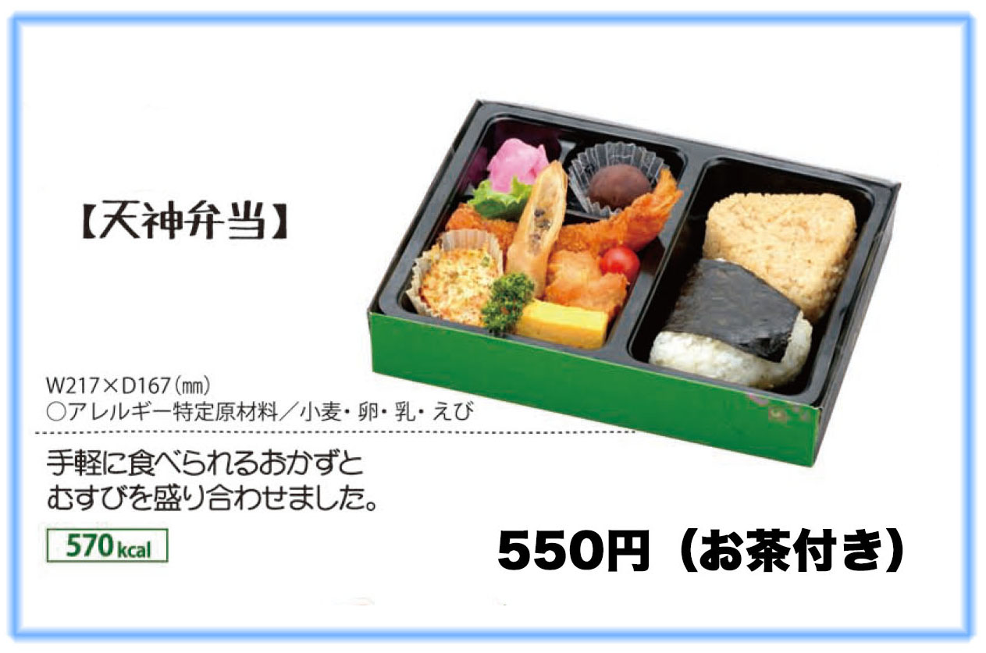
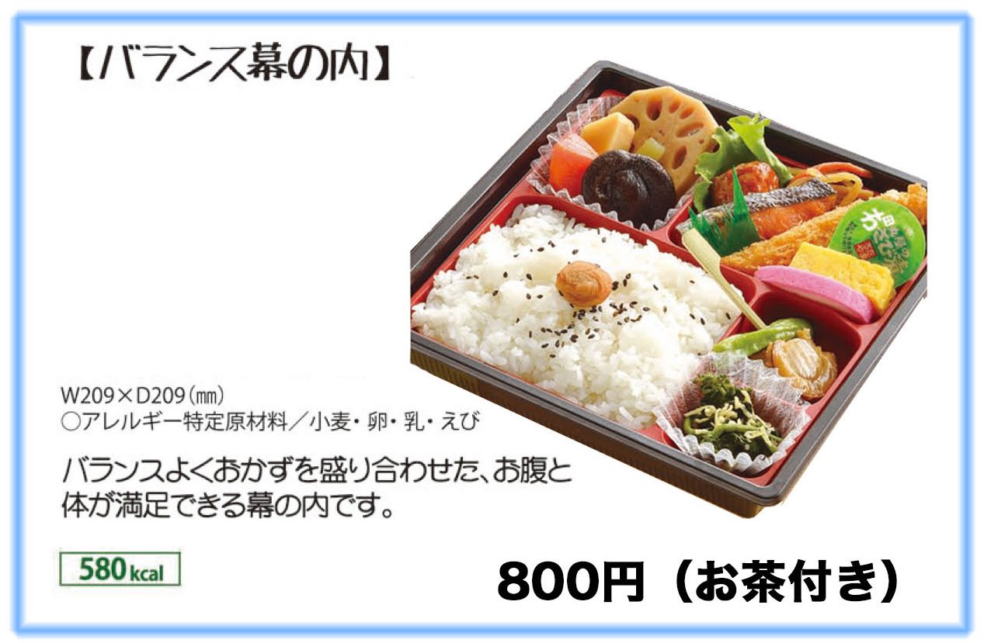
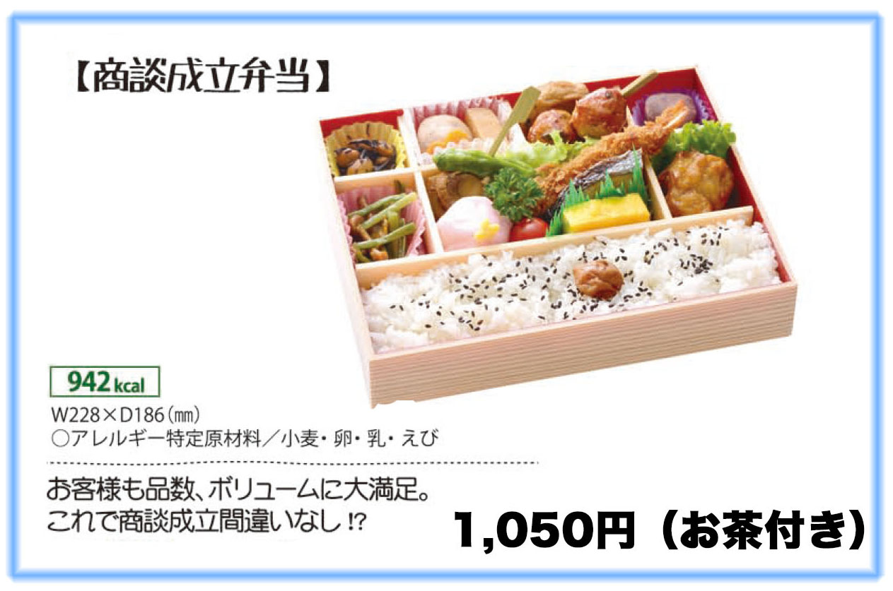

 |  |  | https://www.fujimu100.jp

